Hoja1
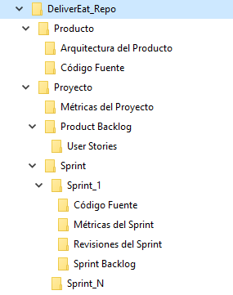
Nombre del Ítem de Configuración | Regla de Nombrado | Ubicación Física | Tipo de Ítem
Product Backlog | DE_Product_Backlog.pdf | http://<NumIPServidor>/DE/Proyecto/Product Backlog | Producto
Sprint Backlog | DE_<NroSprint>_Backlog.pdf | http://<NumIPServidor>/DE/Proyecto/Sprint/Sprint#/Sprint Backlog | Sprint
Planilla de métricas del Sprint | DE_<NroSprint>_<NombreMetrica>.docx | http://<NumIPServidor>/DE/Proyecto/Sprint/Sprint#/Métricas del Sprint | Sprint
Planilla de métricas del Proyecto | DE_MetricaProyecto_<NombreMetrica>.docx | http://<NumIPServidor>/DE/Proyecto/Métricas del Proyecto | Proyecto
User Story | DE_UserStory_<NombreUS>.docx | http://<NumIPServidor>/DE/Proyecto/Product Backlog/User Stories | Producto
Documento de Revisión | DE_<NroSprint>_Revision.docx | http://<NumIPServidor>/DE/Proyecto/Sprint/Sprint#/Revisiones del Sprint | Sprint
Documento de Arquitectura | DE_DocArquitectura.docx | http://<NumIPServidor>/DE/Producto/Arquitectura del Producto | Producto
Código Fuente | DE_<NombreClase>.<extensiòn> | http://<NumIPServidor>/DE/Producto/Código Fuente | Producto
Lista de Impedimentos | DE_ListaImpedimentos<SprintXX>.xlxs | http://<NumIPServidor>/DE/Proyecto | Proyecto
Plan de riesgos | DE_PlanRiesgos.xlsx | http://<NumIPServidor>/DE/Proyecto | Proyecto
Librería | DE_<NombreLibreria>.<extensiòn> | http://<NumIPServidor>/DE/Producto | Producto
Manual | DE_Manual.pdf | http://<NumIPServidor>/DE/Producto | Producto

Lineas bases del proyecto | ISW_L_BASE_<ITERxx>_NOMBRE_LB>_<NN>.zip | http://<NumIPServidor>/ISW/Lineas_Base | Iteracion
Componentes de software(codigo fuente,ejecutables) | ISW_<NOMBRE_COMPONENTE_SW>.<extension> | http://<NumIPServidor>/ISW/Truck/Producto/Implementacion/Codigo fuente | Producto
Librerias Comunes | ISW_<NOMBRE_LIBRERIA>.<extension> | http://<NumIPServidor>/ISW/Truck/Producto/Implementacion/Librerias | Producto
User Story | ISW_UserStory_<NombreUS>.docx | http://<NumIPServidor>/ISW/Truck/Proyecto/Requerimientos/User Stories | Proyecto
Reporte de estado de items de configuracion | ISW_REP_EST_ITEMS_CONF_<NN>_<YYYYMMDD>.docx | http://<NumIPServidor>/ISW/Truck/Proyecto/Gestion de configuracion | Proyecto

